Sheet1
a) | f(x=3)= | 0.266827932

b) | P(x>=3)= | 0.6496107184
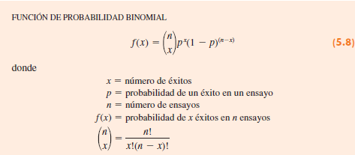

a) | La probabilidad de que un artículo salga defectuoso es de ,03 por pieza

b) | D=Defectuosa | N=No defectuosa

 | 1er ensayo | 2do ensayo | Resultado | n° defectos
P(D)=0,03 |  | D | (D,D) | 2
 | D | N | (D,N) | 1
 | N | D | (N,D) | 1
P(N)=0,97 |  | N | (N,N) | 0

c) | En dos resultados experimentales se encuentra exactamente un defecto.

d) | P(N,N)= | 0.9409
 | P(1D) = P(D,N)+P(N,D) = | 0.0582
 | P(DD)= | 0.0009

 |  |  |  |  | 9% | 91%
 |  |  |  |  | >7000 | <7000

a) | Sí es un experimento binomial, ya que el experimento tiene dos resultados posibles: X mayor a 7mil o X menor a 7mil

b) | P(X=2) = | 0.17140704632

c) | P(X=0) = | 0.38941611812

d) | P(X=0 ∨ X=1 ∨ X=2) = | 0.054040015449

